Plan1
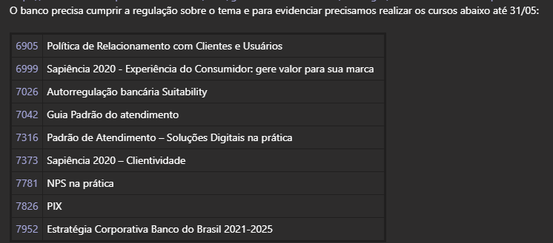
EDUCA | NOME DO CURSO | FEITO
6905 | Política de Relacionamento com Clientes e Usuários | V
6999 | Sapiência 2020 - Experiência do Consumidor: gere valor para sua marca | V
7026 | Autorregulação bancária Suitability | V
7042 | Guia Padrão do atendimento
7316 | Padrão de Atendimento – Soluções Digitais na prática
7373 | Sapiência 2020 – Clientividade | V
7781 | NPS na prática | V
7826 | PIX | V
7952 | Estratégia Corporativa Banco do Brasil 2021-2025 | V

